Defectos Visuales Desktop
TEMPLATE DE DEFECTOS

 | ID: D - 001 | ESTADO: CERRADO | PRIORIDAD: | SEVERIDAD:
 |  |  | BAJA | BAJA

 | FECHA: 29/03/2023 | Desktop | ASIGNADO A: Equipo Front | AMBIENTE: Prueba

 | TITULO/NOMBRE: Botones Home Crear Cuenta/Inicio Sesion

 | DESCRIPCIÓN: Separación/posicionamiento/tamaño no es el presentado según prototipo en Figma

 | PASOS PARA REPRODUCIR EL DEFECTO: Estar situado en el Home de DigitalBooking

 | RESULTADO ACTUAL: Separación/posicionamiento/tamaño no es el presentado según prototipo en Figma

 | RESULTADO ESPERADO: Visualizar segùn prototipo de Figma

 | EVIDENCIA:

TEMPLATE DE DEFECTOS

 | ID: D - 002 | ESTADO: CERRADO | PRIORIDAD: | SEVERIDAD:
 |  |  | MEDIA | MEDIA

 | FECHA: 29/03/2023 | Desktop | ASIGNADO A: Equipo Front | AMBIENTE: Prueba

 | TITULO/NOMBRE: Cantidad de alojamientos en cards del Home

 | DESCRIPCIÓN: Se visualiza la misma cantidad de alojamientos para los mismos

 | PASOS PARA REPRODUCIR EL DEFECTO: Estar situado en el Home de DigitalBooking

 | RESULTADO ACTUAL: Se visualiza la cantidad 12909

 | RESULTADO ESPERADO: Visualizar cantidades acordes

 | EVIDENCIA:

TEMPLATE DE DEFECTOS

 | ID: D - 003 | ESTADO: CERRADO | PRIORIDAD: | SEVERIDAD:
 |  |  | BAJA | MEDIA

 | FECHA: 29/03/2023 | Desktop | ASIGNADO A: Equipo Front | AMBIENTE: Prueba

 | TITULO/NOMBRE: Puntuación y estrellas de alojaminetos

 | DESCRIPCIÓN: No se visualiza en todas las cards de Recomendaciones en el Home la puntuacion (mas concepto acorde) y estrellas del alojamiento

 | PASOS PARA REPRODUCIR EL DEFECTO: Estar situado en el Home de DigitalBooking

 | RESULTADO ACTUAL: No se visualiza en todas las cards de Recomendaciones en el Home la puntuacion (mas concepto acorde) y estrellas del alojamiento

 | RESULTADO ESPERADO: Visualizar en todas las cards de Recomendaciones en el Home la puntuacion (mas concepto acorde) y estrellas del alojamiento

 | EVIDENCIA:

TEMPLATE DE DEFECTOS

 | ID: D - 004 | ESTADO: CERRADO | PRIORIDAD: | SEVERIDAD:
 |  |  | BAJA | BAJA

 | FECHA: 29/03/2023 | Desktop | ASIGNADO A: Equipo Front | AMBIENTE: Prueba

 | TITULO/NOMBRE: Placeholders en crear cuenta

 | DESCRIPCIÓN: Posicionamiento y tamaño de placeholders no coincide con prototipo de Figma

 | PASOS PARA REPRODUCIR EL DEFECTO: Estar situado en el Home de DigitalBooking

 | RESULTADO ACTUAL:Posicionamiento y tamaño de placeholders no coincide con prototipo de Figma

 | RESULTADO ESPERADO: Visualizar según prototipo de Figma https://www.figma.com/file/TcAa1QUfbk2FNO4mSY9obz/copia-grupo-1?node-id=140-1970&t=kXPbZFHmnN8I6YsC-4

 | 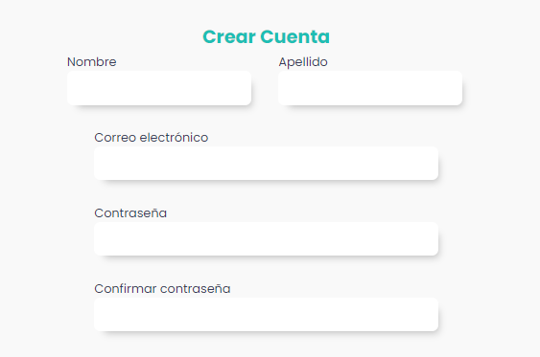 EVIDENCIA:

TEMPLATE DE DEFECTOS

 | ID: D - 005 | ESTADO: CERRADO | PRIORIDAD: | SEVERIDAD:
 |  |  | BAJA | MEDIA

 | FECHA: 29/03/2023 | Desktop | ASIGNADO A: Equipo Front | AMBIENTE: Prueba

 | TITULO/NOMBRE: Botón "Aplicar" en Calendarios

 | DESCRIPCIÓN: No hay boton de "Aplicar" en los calendarios para confirmar una vez seleccionadas las fechas seguir con el paso de buscar

 | PASOS PARA REPRODUCIR EL DEFECTO: Estar situado en el Home de DigitalBooking, abrir calendarios de check in - check out en bloque Search

 | RESULTADO ACTUAL:No se visualiza botón de "Aplicar" en los calendarios

 | RESULTADO ESPERADO: Visualizar botón "Aplicar" https://www.figma.com/file/TcAa1QUfbk2FNO4mSY9obz/copia-grupo-1?node-id=228-1865&t=kXPbZFHmnN8I6YsC-4

 | 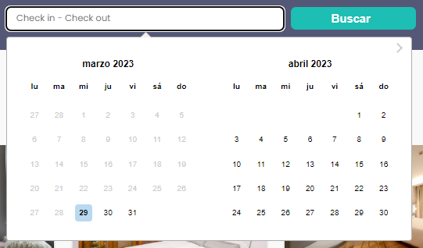 EVIDENCIA:

TEMPLATE DE DEFECTOS

 | ID: D - 006 | ESTADO: CERRADO | PRIORIDAD: | SEVERIDAD:
 |  |  | BAJA | BAJA

 | FECHA: 29/03/2023 | Desktop | ASIGNADO A: Equipo Front | AMBIENTE: Prueba

 | TITULO/NOMBRE: Mostrar en Mapa

 | DESCRIPCIÓN: En Recomendaciones, al lado de la ubicacion de cada alojamiento, deberia verse un texto/link que diga "Mostrar en mapa"

 | PASOS PARA REPRODUCIR EL DEFECTO: Estar situado en el Home de DigitalBooking

 | RESULTADO ACTUAL:No se visualiza texto/link que diga "Mostrar en mapa"

 | RESULTADO ESPERADO: Visualizar texto/link que diga "Mostrar en mapa"

 | 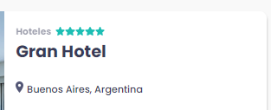 EVIDENCIA:

TEMPLATE DE DEFECTOS

 | ID: D - 007 | ESTADO: CERRADO | PRIORIDAD: | SEVERIDAD:
 |  |  | BAJA | BAJA

 | FECHA: 29/03/2023 | Desktop | ASIGNADO A: Equipo Front | AMBIENTE: Prueba

 | TITULO/NOMBRE: Footer

 | DESCRIPCIÓN: Footer estatico al scrollear

 | PASOS PARA REPRODUCIR EL DEFECTO: Ingresar a la URL de DBooking http://digital-booking.sytes.net/

 | RESULTADO ACTUAL:No se visualiza footer estatico

 | RESULTADO ESPERADO: Visualizar footer estatico https://www.figma.com/file/TcAa1QUfbk2FNO4mSY9obz/copia-grupo-1?node-id=803-8813&t=kXPbZFHmnN8I6YsC-4

 | EVIDENCIA: http://digital-booking.sytes.net/

TEMPLATE DE DEFECTOS

 | ID: D - 008 | ESTADO: CERRADO | PRIORIDAD: | SEVERIDAD:
 |  |  | MEDIA | ALTA

 | FECHA: 29/03/2023 | Desktop | ASIGNADO A: Equipo Front | AMBIENTE: Prueba

 | TITULO/NOMBRE: Titulo busqueda por fecha

 | DESCRIPCIÓN: Al buscar solamente por fecha alojamientos, mostrar el titulo con la fecha seleccionada y no con la ciudad que se renderiza primero

 | PASOS PARA REPRODUCIR EL DEFECTO: Estar situado en el home de DBooking, seleccionar en el placeholder de check in - check out fechas de inicio y finalizacion de busqueda, hacer click sobre el boton "Buscar"

 | RESULTADO ACTUAL:No se visualiza titulo con el nombre de la ciudad que se renderiza primero

 | RESULTADO ESPERADO: Visualizar titulo con selección de fechas

 | EVIDENCIA:

TEMPLATE DE DEFECTOS

 | ID: D - 009 | ESTADO: CERRADO | PRIORIDAD: | SEVERIDAD:
 |  |  | BAJA | BAJA

 | FECHA: 29/03/2023 | Desktop | ASIGNADO A: Equipo Front | AMBIENTE: Prueba

 | TITULO/NOMBRE: Estilar botón cierre de fechas seleccionadas

 | DESCRIPCIÓN: Al buscar por fecha queda boton fuera del placeholder

 | PASOS PARA REPRODUCIR EL DEFECTO: Estar situado en el home de DBooking, seleccionar en el placeholder de check in - check out fechas de inicio y finalizacion de busqueda

 | RESULTADO ACTUAL:Se visualiza botón fuera del placeholder

 | RESULTADO ESPERADO: Visualizar botón dentro del placeholder

 | EVIDENCIA:

Defectos Responsive Mobile M
TEMPLATE DE DEFECTOS

 | ID: DRM - 001 | ESTADO: CERRADO | PRIORIDAD: | SEVERIDAD:
 |  |  | MEDIA | MEDIA

 | FECHA: 01/04/2023 | MOBILE M | ASIGNADO A: Equipo Front | AMBIENTE: Prueba

 | TITULO/NOMBRE: Menu hamburguesa

 | DESCRIPCIÓN: Menu hambuerguesa debe desaparecer una vez que damos click en él

 | PASOS PARA REPRODUCIR EL DEFECTO: Hacer click en menu hamburguesa responsive mobile M

 | RESULTADO ACTUAL: Menu hamburguesa no desaparece

 | RESULTADO ESPERADO: Menu hamburguesa desaparece una vez hecho el click https://www.figma.com/file/TcAa1QUfbk2FNO4mSY9obz/copia-grupo-1?node-id=438-11475&t=EA3hsr0yrSvbcfI7-4

 | 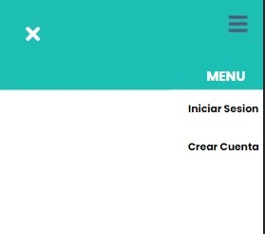 EVIDENCIA:

TEMPLATE DE DEFECTOS

 | ID: DRM - 002 | ESTADO: CERRADO | PRIORIDAD: | SEVERIDAD:
 |  |  | MEDIA | MEDIA

 | FECHA: 01/04/2023 | MOBILE M | ASIGNADO A: Equipo Front | AMBIENTE: Prueba

 | TITULO/NOMBRE: Menu hamburguesa redes sociales

 | DESCRIPCIÓN: Deben figurar las redes sociales de Dbooking en la parte inferior del menu hamburguesa

 | PASOS PARA REPRODUCIR EL DEFECTO: Hacer click en menu hamburguesa responsive mobile M

 | RESULTADO ACTUAL: No figuran las redes sociales de Dbooking en la parte inferior del menu hamburguesa

 | RESULTADO ESPERADO: Deben figurar las redes sociales de Dbooking en la parte inferior del menu hamburguesa https://www.figma.com/file/TcAa1QUfbk2FNO4mSY9obz/copia-grupo-1?node-id=438-11475&t=EA3hsr0yrSvbcfI7-4

 | 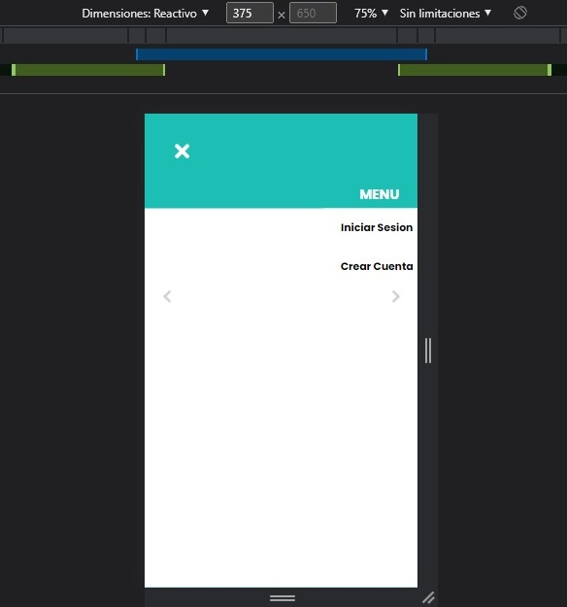 EVIDENCIA:

TEMPLATE DE DEFECTOS

 | ID: DRM - 003 | ESTADO: CERRADO | PRIORIDAD: | SEVERIDAD:
 |  |  | ALTA | ALTA

 | FECHA: 01/04/2023 | MOBILE M | ASIGNADO A: Equipo Front | AMBIENTE: Prueba

 | TITULO/NOMBRE: Menu hamburguesa

 | DESCRIPCIÓN: Al hacer scroll aparece mapa

 | PASOS PARA REPRODUCIR EL DEFECTO: Hacer click en menu hamburguesa responsive mobile M y scrollear

 | RESULTADO ACTUAL: Al hacer scroll aparece mapa

 | RESULTADO ESPERADO: No aparezca mapa en menu hamburguesa

 | 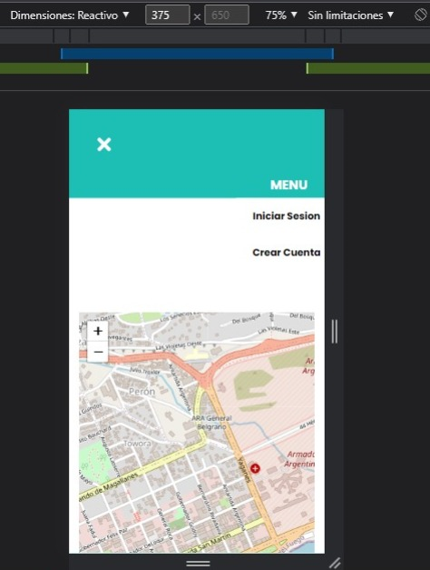 EVIDENCIA:

TEMPLATE DE DEFECTOS

 | ID: DRM - 004 | ESTADO: CERRADO | PRIORIDAD: | SEVERIDAD:
 |  |  | ALTA | ALTA

 | FECHA: 01/04/2023 | MOBILE M | ASIGNADO A: Equipo Front | AMBIENTE: Prueba

 | TITULO/NOMBRE: Menu hamburguesa inicio sesion/registro cuenta

 | DESCRIPCIÓN: Al hacer click sobre iniciar sesion no redirige a la misma, al hacer click sobre crear cuanta no redirige a la misma

 | PASOS PARA REPRODUCIR EL DEFECTO: Hacer click en menu hamburguesa responsive mobile M hacer click sobre crear crear cuenta, hacerlo mismo con iniciar sesion

 | RESULTADO ACTUAL: Al hacer click sobre iniciar sesion no redirige a la misma queda en menu, al hacer click sobre crear cuanta no redirige a la misma queda en menu, debo cerrar menu de forma manual para llegar a las mismas

 | RESULTADO ESPERADO: Al hacer click sobre iniciar sesion redirige a la misma, al hacer click sobre crear cuanta redirige a la misma

 | 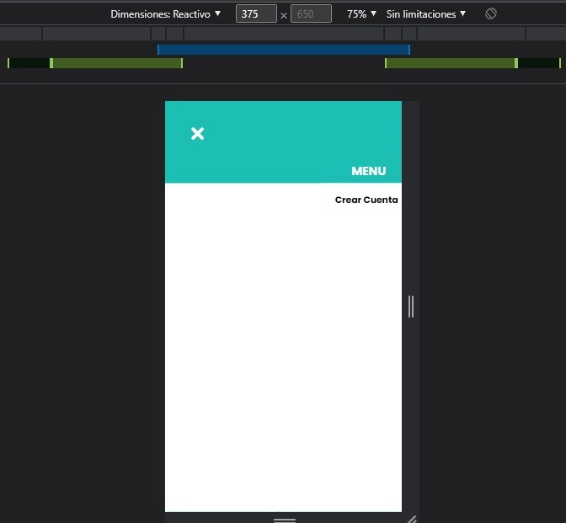 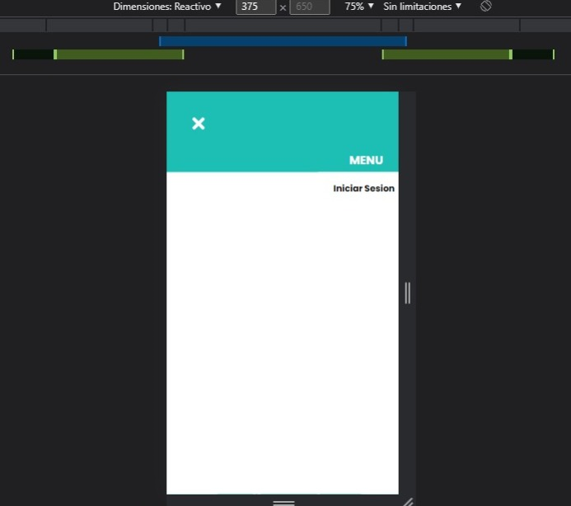 EVIDENCIA:

TEMPLATE DE DEFECTOS

 | ID: DRM - 005 | ESTADO: CERRADO | PRIORIDAD: | SEVERIDAD:
 |  |  | MEDIA | MEDIA

 | FECHA: 01/04/2023 | MOBILE M | ASIGNADO A: Equipo Front | AMBIENTE: Prueba

 | TITULO/NOMBRE: Menu hamburguesa usuario logueado

 | DESCRIPCIÓN: Nombre y avatar de usuario logueado no se ven correctamente

 | PASOS PARA REPRODUCIR EL DEFECTO: Hacer click en menu hamburguesa responsive mobile M hacer, iniciar sesion y volver a hacer click sobre el menu hamburguesa

 | RESULTADO ACTUAL: Nombre y avatar de usuario logueado no se ven correctamente

 | RESULTADO ESPERADO: Nombre y avatar de usuario logueado se deberian ver según prototipo de figma https://www.figma.com/file/TcAa1QUfbk2FNO4mSY9obz/copia-grupo-1?node-id=457-13268&t=EA3hsr0yrSvbcfI7-4

 | 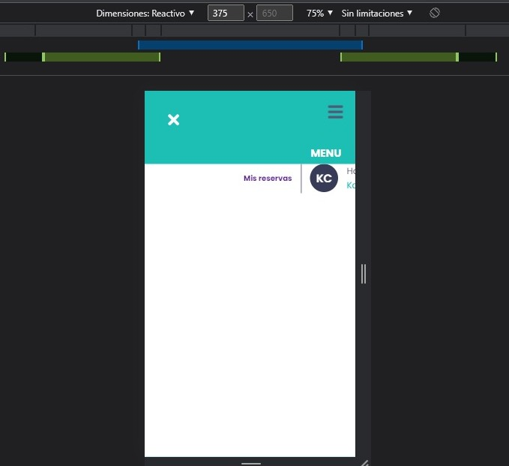 EVIDENCIA:

TEMPLATE DE DEFECTOS

 | ID: DRM - 006 | ESTADO: CERRADO | PRIORIDAD: | SEVERIDAD:
 |  |  | MEDIA | MEDIA

 | FECHA: 01/04/2023 | MOBILE M | ASIGNADO A: Equipo Front | AMBIENTE: Prueba

 | TITULO/NOMBRE: Menu hamburguesa Mis reservas

 | DESCRIPCIÓN: Mis reservas no redirige, debo cerrar menu de forma manual para llegar a las mismas

 | PASOS PARA REPRODUCIR EL DEFECTO: Hacer click en Mis Reservas

 | RESULTADO ACTUAL: Mis reservas no redirige, debo cerrar menu de forma manual para llegar a las mismas

 | RESULTADO ESPERADO:Hacer click sobre Mis Reservas y que me rediriga a las mismas sin tener que cerrar el menu de forma manual

 | EVIDENCIA:

Defectos Responsive Tablet
TEMPLATE DE DEFECTOS

 | ID: DRT - 001 | ESTADO: CERRADO | PRIORIDAD: | SEVERIDAD:
 |  |  | BAJA | BAJA

 | FECHA: 01/04/2023 | Tablet - iPadMini | ASIGNADO A: Equipo Front | AMBIENTE: Prueba

 | TITULO/NOMBRE: Logo inicio usuario logueado

 | DESCRIPCIÓN: No se ve correctamente

 | PASOS PARA REPRODUCIR EL DEFECTO: Loguerase desde dispositivo tablet

 | RESULTADO ACTUAL: Logo no se ve correctamente una vez usuario logueado

 | RESULTADO ESPERADO: Ver Logo correctamente

 | 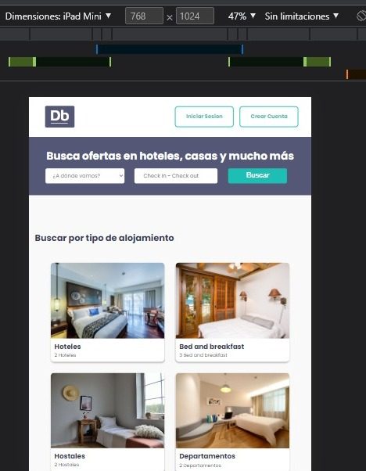 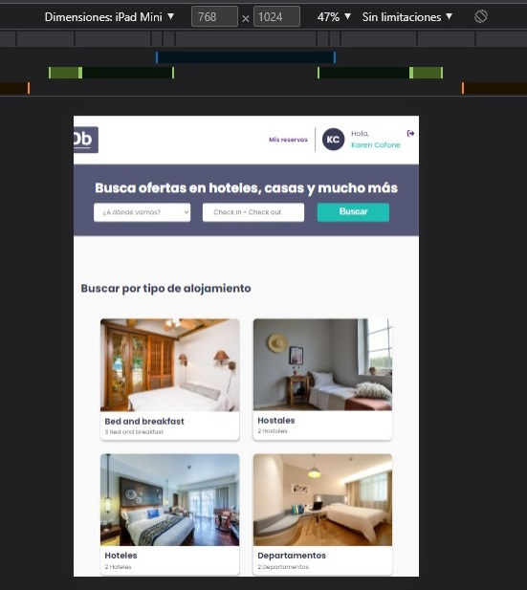 EVIDENCIA:

